Sheet1 (2)
申购合同
供方：上海汭洐
需方：威斯嘉服装有限公司
产品名称，规格，数量，金额 |  |  |  |  |  | 签订时间： | 2025-08-16 | 出货日期 2025-8-30
客户 | 款号 | PO | 货品名 | 内容 | 订单数 |  |  | 需订数量 | 损耗

利丰 | 173372 |  | 纸质挂牌 |  | 1100 | 配003吊粒 |  | 1122
利丰 | 173372 |  | 纸质挂牌 |  | 726 | 配003吊粒 |  | 741
利丰 | 150806 |  | 纸质挂牌 |  | 150 | 配003吊粒 |  | 153
合计
备注
部门
购品种类型 |  |  | 挂牌
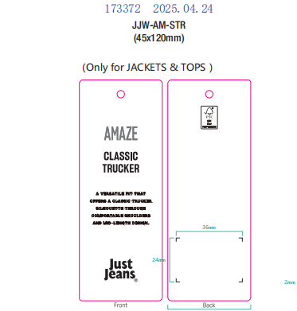
订购原因：
申购人签名
主管签名

